Sheet1
1.选择模板、特殊用法、草药付数三个按钮点击没有任何反应，没有任何作用
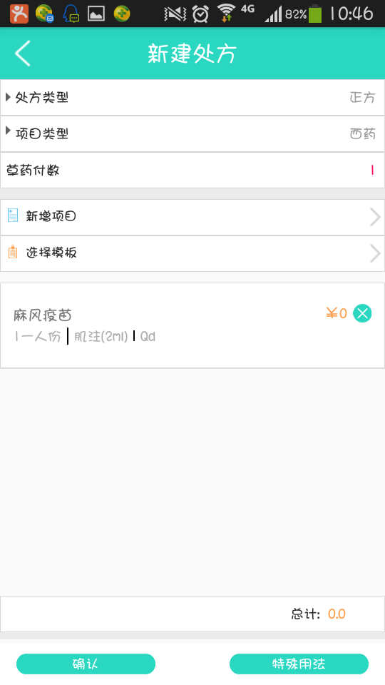

 | 这个我已经更改了

 | 啊哈

2.搜索功能无法使用，点击搜索后手机白屏后返回手势密码输入界面
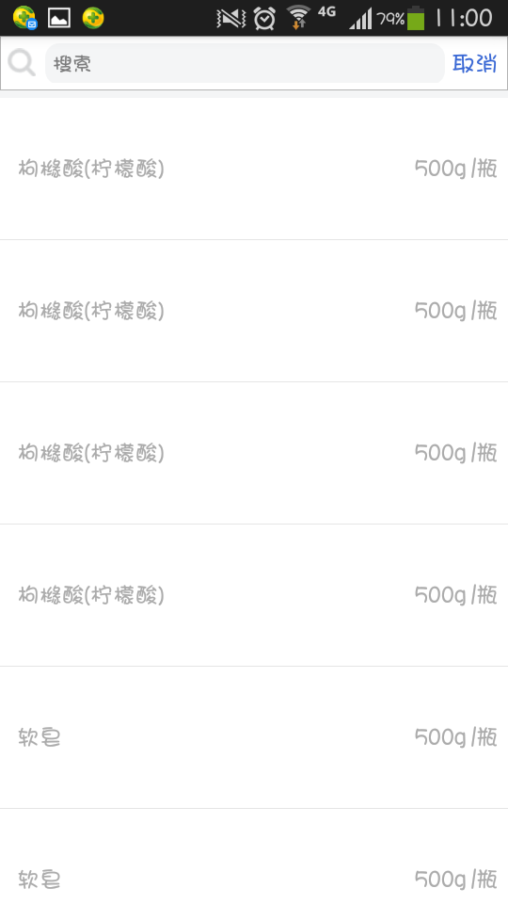

3.数量计算错误
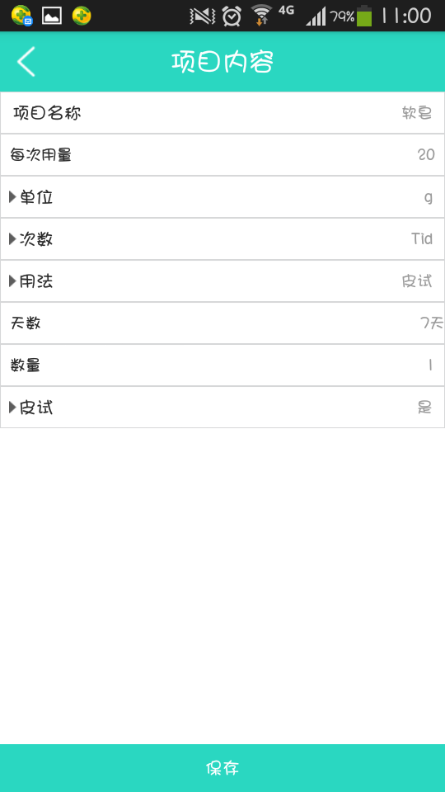

4.昨天提出的绝大部分问题都依旧存在，如字体大小问题、删除医嘱问题等

测试医联众版本号：V31_V1.3.7.1

测试手机详情：
型号：GT-I9158V
安卓版本：4.3

